概要
・実現したい機能
ダイアログを実装する。

・実装概要

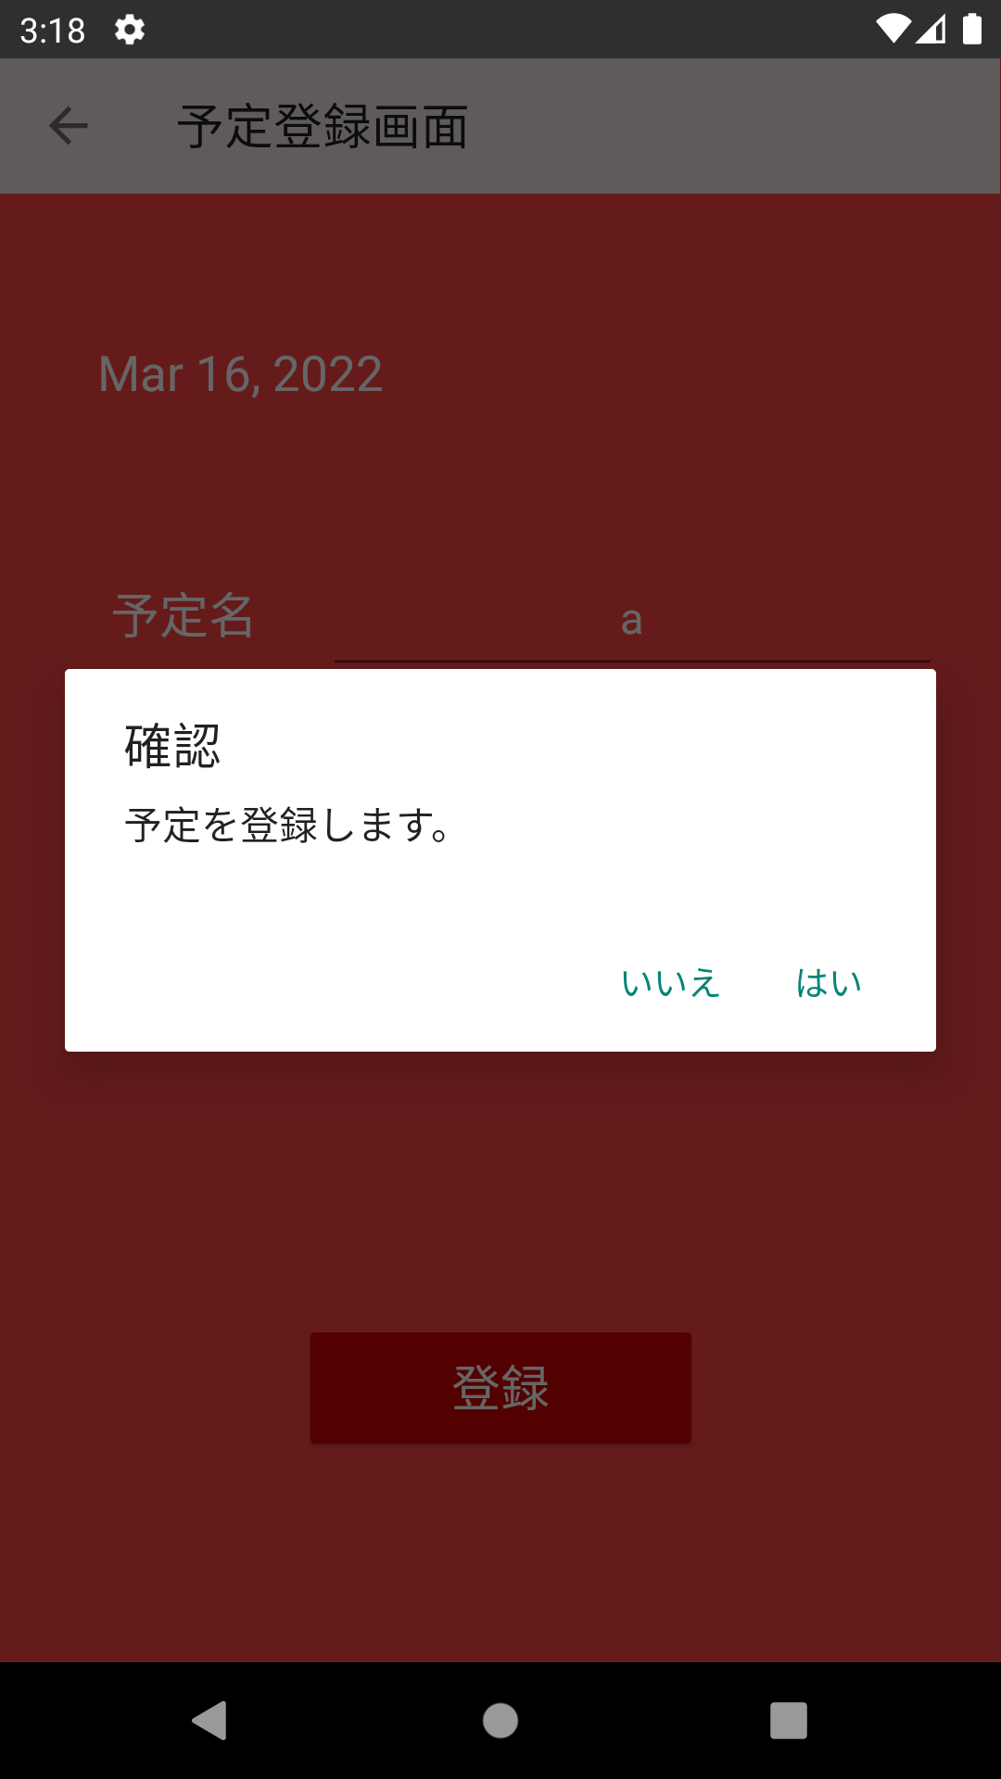

”はい/いいえ”で処理を分岐させるダイアログを設定する。

